webpack基本配置
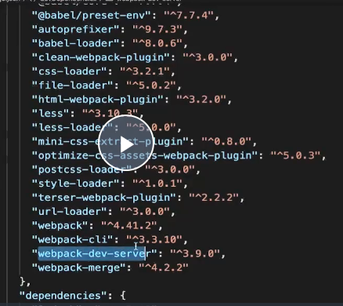
拆分配置和merge

